会員リスト
画面仕様書 |  |  | システム名称 |  |  | サブシステム名称 |  |  |  | クラス番号
 |  |  |  |  |  |  |  |  |  | 2B25KS
名称 | 会員リスト |  | 在庫管理システム |  |  | 会員管理 |  |  |  | 氏名
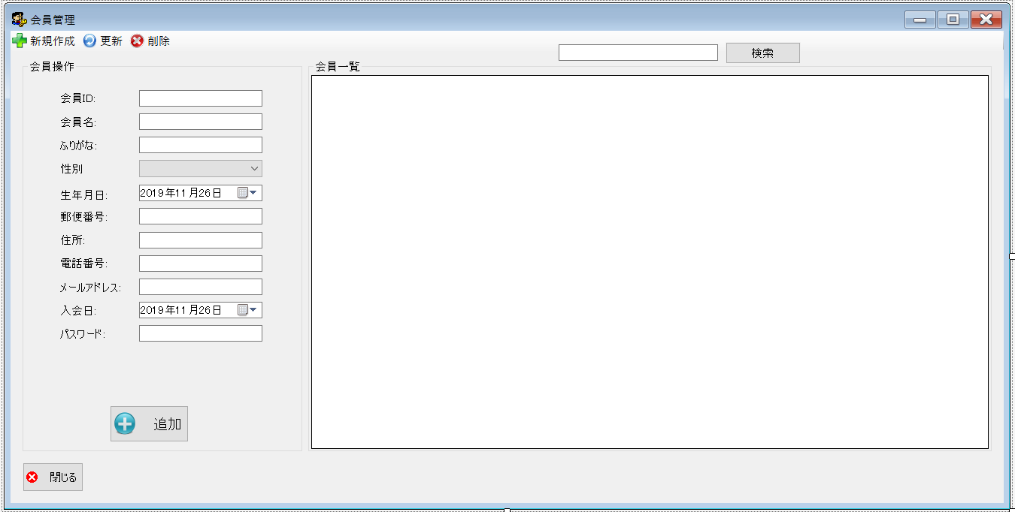
 |  |  |  |  |  |  |  |  |  | 中山 葉水
 |  |  |  |  |  |  | 画面詳細

 |  |  |  |  |  |  | フォーム名 |  | MemberListForm

 |  |  |  |  |  |  | 画面サイズ |  | 1303, 483

 |  |  |  |  |  |  | 背景色 |  | 規定値

 |  |  |  |  |  |  | 文字種類 |  | MS ゴシック

 |  |  |  |  |  |  | 文字サイズ |  | 9

 |  |  |  |  |  |  | 文字色 |  | 黒

 | 名称 | 使用コントロール | Caption | 初期値 | 必須入力 | TAB順 | 桁制限 | その他
1 | toolStripButtonNew | toolStripButton | 新規作成 |  |  | -
2 | toolStripButtonRefresh | toolStripButton | 更新 |  |  | 1
3 | toolStripButtonRemove | toolStripButton | 発注登録 |  |  | 2
4 | groupBox1 | groupBox | 会員操作 |  |  | 3
5 | label1 | label | 会員ID
6 | textbox1 | textbox |  |  | 〇 | 4
7 | label2 | label | 会員名
8 | textbox2 | textbox |  |  | 〇 | 5
9 | label3 | label | ふりがな
10 | textbox3 | textbox |  |  | 〇 | 6
11 | label4 | label | 性別
12 | comboBox1 | comboBox |  |  | 〇 | 7
13 | label5 | label | 生年月日
14 | dateTimePicker1 | dateTimePicker |  |  | 〇 | 8
15 | label6 | label | 郵便番号
16 | textbox4 | textbox |  |  | 〇 | 9
17 | label7 | label | 住所
18 | textbox5 | textbox |  |  | 〇 | 10
19 | label8 | label | 電話番号
20 | textbox6 | textbox |  |  | 〇 | 11
21 | label9 | label | メールアドレス
22 | textbox7 | textbox |  |  | 〇 | 12
23 | label10 | label | 入会日
24 | dateTimePicker1 | dateTimePicker |  |  | 〇 | 13
25 | label11 | label | パスワード
26 | textbox8 | textbox |  |  | 〇 | 14
27 | buttonadd | button | 追加 |  |  | 15
28 | SearchTextbox | textbox |  |  |  | 16
29 | buttonSearch | button | 検索 |  |  | 17
30 | groupBox2 | groupBox | 会員一覧
31 | dataGridView1 | dataGridView |  |  |  | 18
32 | butoon1 | button | 閉じる |  |  | 19

